テスト実施概要
テスト結果概要
インフラストラクチャ層のリポジトリに対するホワイトボックステストを実施した。その結果、リポジトリにおけるラインカバレッジとブランチカバレッジ共に100％でコードの安全性を確認した。
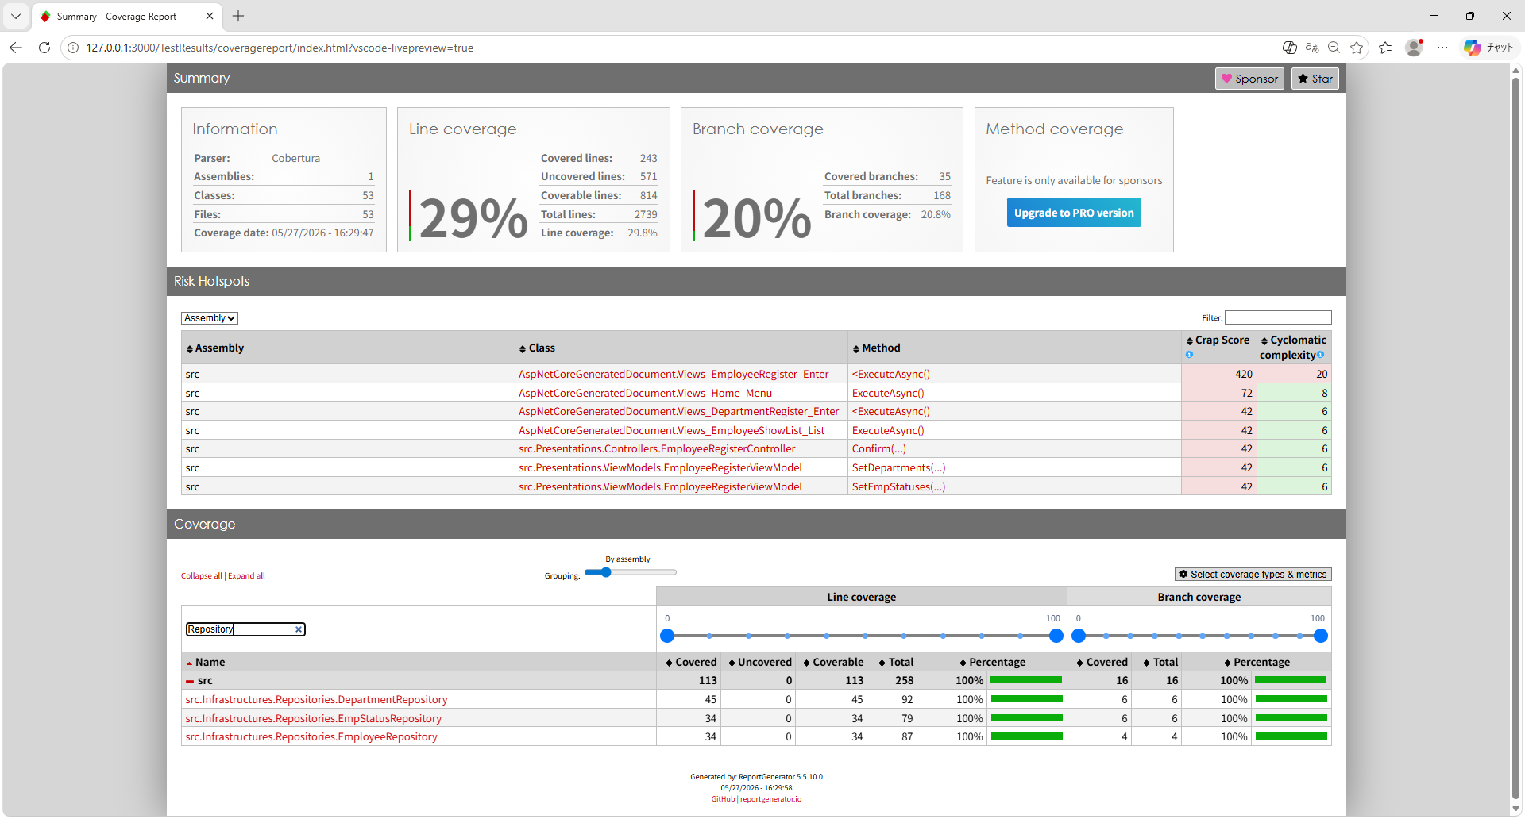

登録済みDB
<Department> |  | ＜Employee＞ |  |  |  |  | <EmpStatus>
id | name | id | name | email | emp_status_id | dep_id | id | name
1 | 人事部 | 1 | テスト太郎 | taro@test.com | 1 | 1 | 1 | 正社員
2 | 総務部 | 2 | テスト花子 | hanako@test.com | 1 | 1 | 2 | 契約社員
3 | 経理部 | 3 | テスト一朗 | ichiro@test.com | 1 | 1 | 3 | アルバイト

未登録DB
<Department> |  | ＜Employee＞ |  |  |  |  | <EmpStatus>
id | name | id | name | email | emp_status_id | dep_id | id | name

